Sheet1
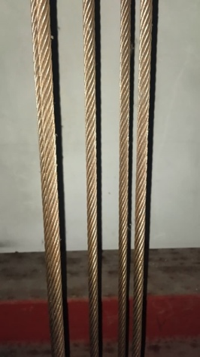
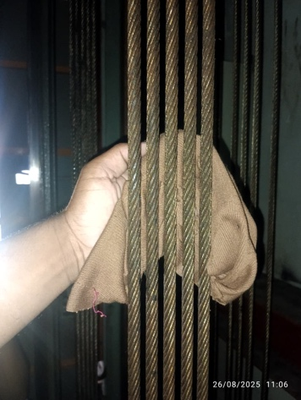
DOKUMENTASI KERUSAKAN SELING ROPE&GOVERNOR
DI LPPK 02

